界面&功能
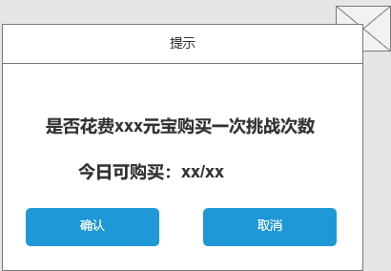
法宝首领系统 |  |  |  |  |  | 功能规则

 | 功能入口 |  |  |  |  |  |  | 法宝首领相关基础规则和清单
 |  |  |  |  |  |  | 1.设计目的是什么
 | 1.主界面点击【首领激战】图标进入 |  |  |  |  |  | ▶ | 挑战世界首领获得珍贵奖励
 | 2.图标位于界面上方图标清单中 |  |  |  |  |  | ▶ | 单人挑战，击败怪物拾取掉落奖励
 |  |  |  |  |  |  | 2.基本规则
 |  |  |  |  |  |  | ▶ | 分为不同类型副本，类型副本每天轮换一次
 |  |  |  |  |  |  | ▶ | 类型副本有不同层次，进入层次副本有不同条件，并且需要消耗次数
 |  |  |  |  |  |  | ▶

 |  |  |  |  |  |  | 3：奖励相关
 |  |  |  |  |  |  | ▶ | 掉落奖励：boss击败后掉落奖励，需玩家自己拾取

 |  |  |  |  |  |  | 4.解锁方式
 |  |  |  |  |  |  | ▶ | 等级开放
 |  |  |  |  |  |  | 5关联功能
 |  |  |  |  |  |  | ▶ | 主界面【入口】

1
 | 世界首领界面【当前为示例】

2
5
 |  |  | 1.功能页签名称 |  |  |  | 1.功能页签名称
 |  |  | ▶ | 功能页签：显示功能页签名称 |  |  | ▶ | 功能页签：显示功能页签名称
 |  |  | ▶ | 说明按钮，点击显示系统说明 |  |  | ▶ | 说明按钮，点击显示系统说明
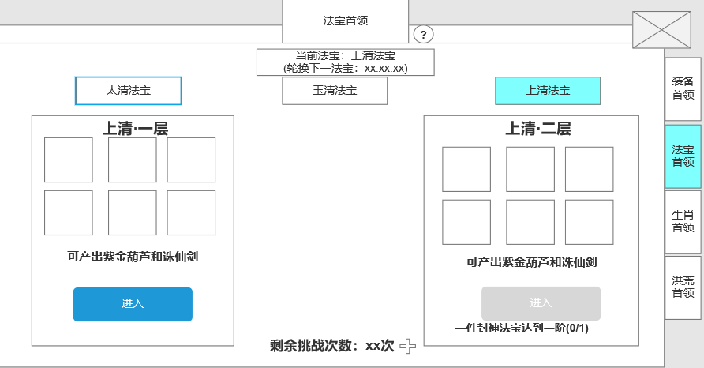

 |  |  | 2.法宝页签按钮 |  |  |  | 1.单人副本，按天数开放类型法宝
 |  |  | ▶ | 法宝一共分为：太清法宝，玉清法宝，上清法宝（名称有可能修改） |  |  | ▶ | 一共分为3种类型法宝副本，每个类型副本分为2层
 |  |  | ▶ | 显示当前轮次的法宝名称和下一轮次的法宝时间 |  |  | ▶ | 轮换：每天轮换一次类型法宝副本
 |  |  |  |  |  |  |  | 比如：星期一是太清法宝，星期二是玉清法宝，星期三是上清法宝，星期一是太清法宝
3
 |  |  |  |  |  |  | ▶ | 显示当前类型轮次法宝和下一轮换法宝时间
 |  |  | ▶
 |  |  | 3.法宝掉落预览 |  |  |  | 3.首领挑战副本规则
 |  |  | ▶ | 显示配置的掉落预览 |  |  | ▶ | 副本分为不同层次，进入需要条件和次数
 |  |  | ▶ | 每一种类型法宝分为2层，每层进入的条件不同 |  |  |  | 如等级达到多少级，n件封神法宝达到xx阶
 |  |  | ▶ | 具有高亮和灰色2种效果 |  |  | ▶ | 次数不足时，点击提示：挑战次数不足。
 |  |  |  |  |  |  | ▶ | 按钮需判断进入副本条件(不需判断次数)
4
 |  |  | 4.次数限制 |  |  |  |  | 条件满足时，显示常亮，条件不满足时，显示灰色
 |  |  | ▶ | 进入副本需消耗次数 |  |  | ▶ | 当处于副本开放时间段，可进入首领挑战副本挑战首领。击败后可获得奖励
 |  |  | ▶ | 同类型法宝副本次数共享 |  |  |  | 奖励发放：怪物掉落，玩家拾取
 |  |  | ▶ | 点击加号出现购买弹窗 |  |  | ▶ | 首领在副本内被击杀，还存在副本内的玩家不会立即被踢出副本。倒计时结束后才被踢出副本，或主动点击退出按钮
 |  |  |  |  |  |  |  | 该副本有时间限制，即为活动时间，活动时间到，把地图内的玩家踢出副本。玩家在平时可以手动离开副本地图。
 |  |  |  |  |  |  | ▶ | 数值规划：共6件封神法宝，每2件法宝做一个类型。不同层次掉落概率不同
 |  |  | 5.功能页签 |  |  |  |  | 如：紫金葫芦和诛仙剑是太清法宝主掉，太清一层法宝总掉落：紫金葫芦70%，诛仙剑30%
 |  |  | ▶ | 具有选中效果 |  |  |  | 太清二层法宝总掉落：紫金葫芦60%，诛仙剑40%

 | 未标注界面
 |  |  |  |  |  |  | 4.进入次数限制
 |  |  |  |  |  |  | ▶ | 同类型副本的层数共享次数限制
 |  |  |  |  |  |  | ▶ | 每天限制n次(支持配置)，次数每天0点刷新
 |  |  |  |  |  |  |  | 点击加号弹出次数购买窗口
 |  |  |  |  |  |  |  | 次数购买需消耗货币，每日限购N次。超过次数，点击加号提示：当日可购买次数已达上限。
 |  |  |  |  |  |  | ▶ | 次数大于0时，显示绿色。等于0时显示橙色
 |  |  |  |  |  |  | ▶ | 次数扣除：击败首领后扣除次数
 |  |  |  |  |  |  |  | 被击败和主动退出副本不扣次数
 |  |  |  |  |  |  | ▶ | 可在副本内复活，需消耗一定的元宝。否则回城复活。
 |  |  |  |  |  |  | ▶ | 击败首领可掉落奖励，此时玩家可拾取。

 | 世界首领副本侧边栏需求
 |  | 击败首领后侧边栏显示
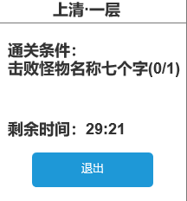

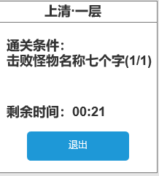
 |  |  |  | 1.副本结束剩余时间
 |  |  |  | 2.退出副本按钮
 |  |  |  | 3.击败首领后有30s倒计时(供玩家拾取掉落)
 |  |  |  | 倒计时结束后将玩家踢出副本

 | 首领通用失败界面【当前为示例】

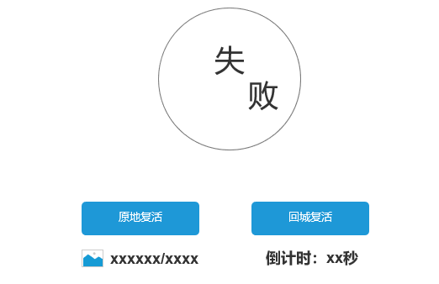
 |  |  |  | 1.被击败界面
 |  |  |  | ▶ | 显示原地复活和回城复活按钮
 |  |  |  | ▶ | 原地复活需消耗货币，货币不足时提示：货币不足。
 |  |  |  |  | 并且无法复活
 |  |  |  | ▶ | 点击回城复活则在主城复活（回城点）
 |  |  |  | ▶ | 下方显示倒计时，如不主动点击，倒计时结束后则默认为回城复活
 |  |  |  |  | 既在主城复活

 | 购买挑战次数界面【当前为示例】

功能美需
UI需求

 | 序号 | 类型 | 对应界面 | 内容 | 功能需求 | 策划建议 | 参考图
 | 1 | UI | 玩法界面 | 首领挑战主界面 | 详见界面功能设计
 | 2 | UI | 击杀参与奖励弹窗 | 3级弹窗界面 | 详见界面功能设计
 | 3 | UI | 副本特殊侧边栏 | 副本特殊侧边栏 | 详见界面功能设计
 | 4 | UI | 胜利弹窗
 | 5 | UI | 失败弹窗 | 失败弹窗 | 详见界面功能设计 |  | 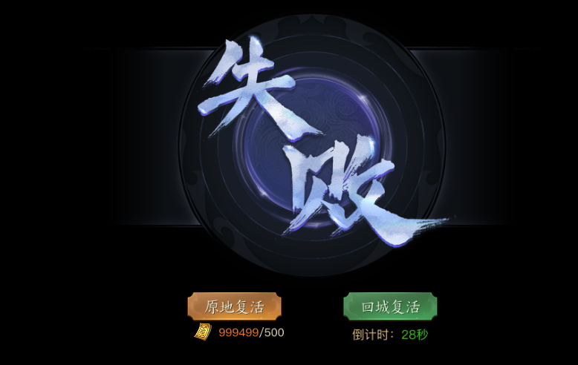
 | 6 | UI
 | 7 | UI
 | 8 | UI
 | 9 | UI
 | 10 | UI
 | 11 | UI
 | 12 | UI
 | 13 | UI
 | 14 | UI
 | 15 | UI
 | 16 | UI
 | 17 | UI
 | 18 | UI
 | 19 | UI

背景图需求

 | 序号 | 类型 | 对应界面 | 内容 | 功能需求 | 策划建议 | 参考图
 | 1 | 2D原画 | BOSS模型背景底图造型设计 | 玩法主界面显示BOSS模型的底图背景
 | 2 | 2D原画
 | 3 | 2D原画
 | 4 | 2D原画
 | 5 | 2D原画
 | 6 | 2D原画

道具图标需求

 | 序号 | 类型 | 图标需求 | 内容描述 | 功能需求 | 尺寸需求 | 参考图

动效需求

 | 序号 | 类型 | 内容 | 描述 | 功能需求 | 策划建议 | 参考图

其他 （ICON，模型，表情等）

 | 序号 | 类型 | 对应界面 | 内容 | 功能需求 | 策划建议 | 参考图
 | 1 | ICON | 主界面 | 主界面代表技能功能的入口图标 | 主界面代表技能功能的入口图标

参考界面
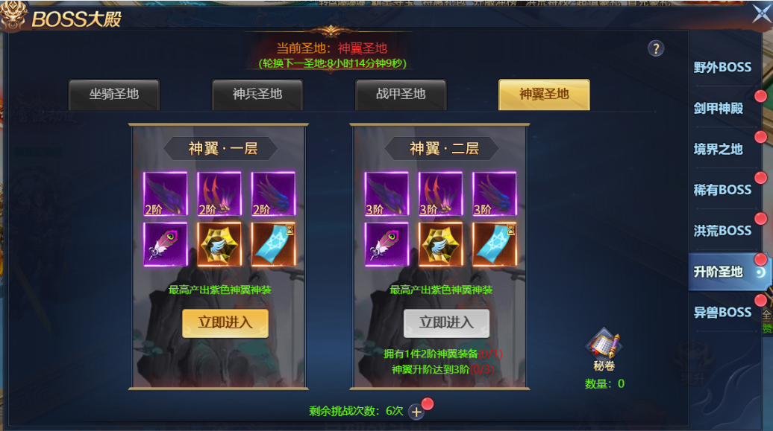
参考图

 | 参考游戏—

